Hoja1
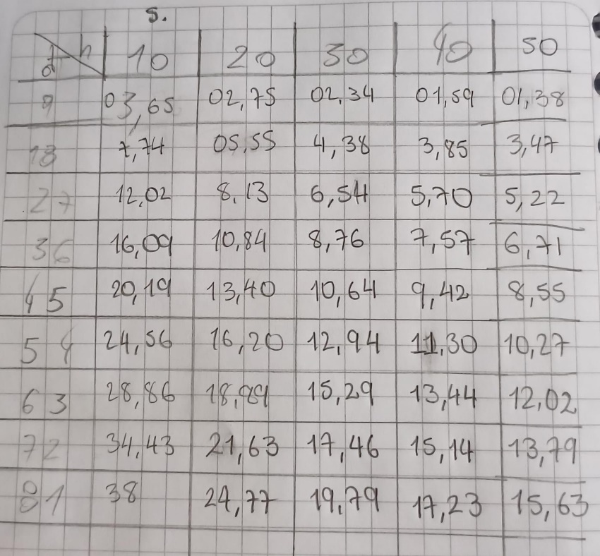
X(cm) | t(s) | h(cm) | θ(◦) | Pendiente()

